상품제안서
오밸류 접이식 실리콘 텀블러 500ml | 상품코드: S43906

 |  |  |  |  |  |  | 02-713-8555 | www.synergygift.co.kr
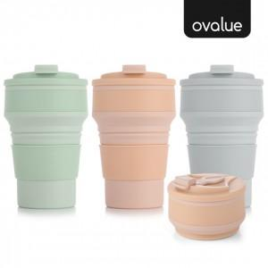

【상세/제작정보】

【인쇄/포장옵션】 | 레이저 / 포장지포장

【공급단가】 | 수량 | 50~ | 100~ | 500~ | 1,000~ | 5,000~
*VAT별도 | 그린 | 4,290원 | 4,130원 | 3,830원 | 3,770원 | 3,640원
 | 그레이 | 4,290원 | 4,130원 | 3,830원 | 3,770원 | 3,640원
 | 핑크 | 4,290원 | 4,130원 | 3,830원 | 3,770원 | 3,640원

【상품 URL】 | https://www.synergygift.co.kr:443/src/goods_detail.php?gdno=43906

